BackLog RF
Product Backlog
Equipo | Squad Retail Financiero
Version | 1.0.0
Fecha | 2018-10-19

ID | Iniciativa | Estado | Objetivos | Antedecentes
1 | Desplegar descuento por pago con tarjeta Cencosud | Done | Mostrar de manera vistosa en la pantalla del POS el monto del ahorro disponible producto de utilizar la tarjeta Cencosud como medio de pago en el supermercado. | 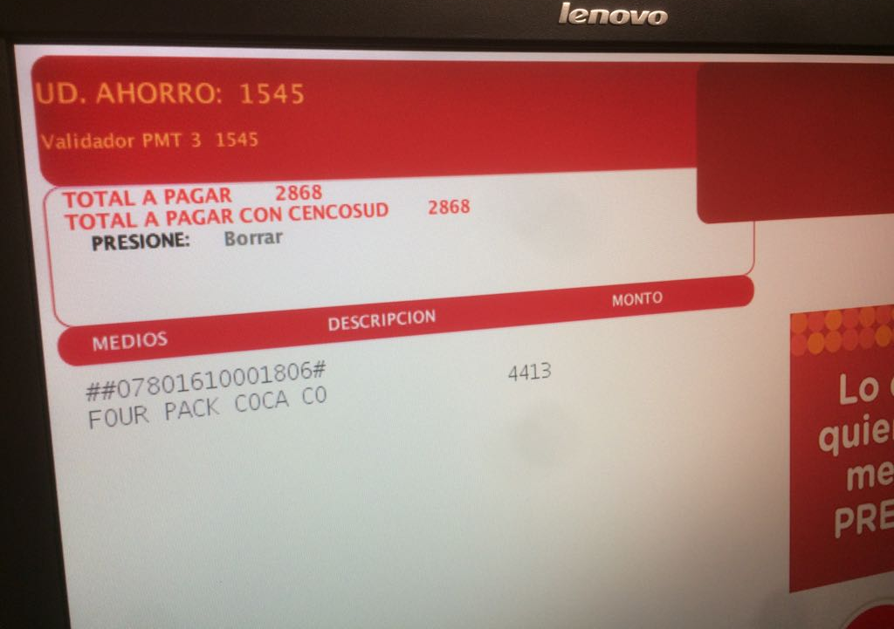
2 | Desplegar POP UP de Productos Financieros | Done | Visibilizar productos financieros en la pantalla del POS de manera que el cliente pueda informarse de la disponibilidad de productos. | 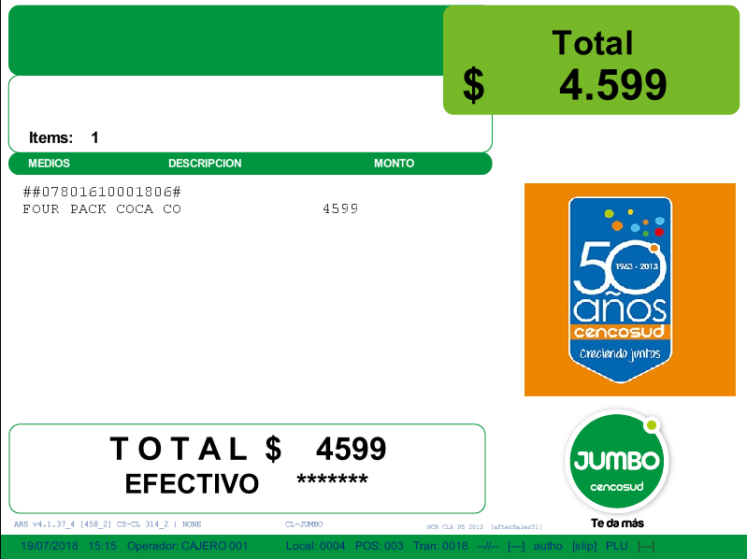
3 | Recaudar Crédito de consumo | Planned | Recibir pagos de cuotas de crédito de consumo en la caja del supermercado.
4 | Visualizar monto de cada cuota en simulador | Planned | El POS muestra en pantalla distintos valores de cuotas, dependiendo de la cantidad de cuotas elegida para el pago con tarjeta Cencosud
5 | Visualizar monto de cuota al diferir el pago inicial | Planned | El POS muestra en pantalla distintos valores de cuotas, dependiendo de la cantidad de meses que se aplaza el primer pago (meses de gracia)
6 | Aplicar tasas de interés diferenciadas dependiendo del SKU del producto | Planned | El POS debe asignar cero interés a algunos productos específicos o a familias de productos. | 
7 | Contratar extensión de garantía | Planned | El POS debe ofrecer garantía extendida para ciertos productos, generalmente electro o tecnología
8 | Contratar seguros Cencosud | Planned | El POS debe ofrecer la contratación de seguros Cencosud.
9 | Recibir vuelto | Planned | El POS debe ofrecer vuelto en diferentes cantidades predefinidas, con cargo a la Tarjeta Cencosud.

